Sheet1
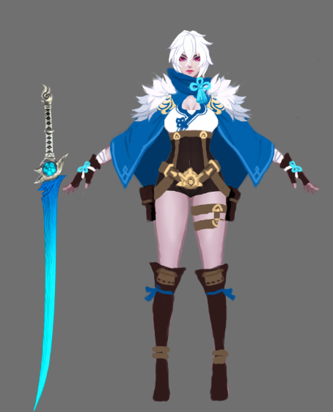
技能名称 | 技能类型 | 动作时长 | 伤害范围 | 伤害段数 | 动作设计 | 特效设计 | 设计理念
普攻1 | 普通攻击 | 0.5S | 远程单体 | 1 | 左手抬起向右侧挥动。 | 打出冰球材质的子弹，详见参考图。（参考4） | 单体普攻
普攻2 | 普通攻击 | 0.5S | 远程单体 | 1 | 左手从身前右边向左侧挥动。 | 打出冰球材质的子弹，详见参考图。（参考4） | 单体普攻
普攻3 | 普通攻击 | 0.7S | 远程单体 | 3 | 左手掌心向上抬起至胸前，翻手掌心向前平伸。 | 掌心向上抬时子弹发射点出现冰球，手掌平伸时，冰球碎掉变成小的冰凌飞出。 | 单体多段普攻
普攻4 | 普通攻击 | 0.8S | 远程单体 | 1 | 详见参考图。（参考1） | 在武器骨骼上绑定寒气特效，武器挥动时，子弹发射点发射较大的冰凌。 | 单体稍重普攻
迎刃冰解 | 范围伤害 | 0.8S | 矩形，长10M，宽3M | 1 | 详见参考图。（参考2） | 打出半月形的寒气刀光。（参考2） | 矩形AOE，移动伤害源
冰灵护体 | 自身BUFF | 1S | 自身单体 | 0 | 沿用以前的动作方案。按需修改。 | 沿用以前的特效方案。按需修改。 | 单体增益技能
冰壶秋月 | 范围伤害 | 1.2S | 圆形，半径4M | 7 | 详见参考图。（参考3） | 特效分为两段，第一段为目标点地面炸开的冰环，第二段为冰环大小范围落下的暴风雪。 | 控制加持续范围伤害
寒风吹彻 | 扇形伤害 | 1~2S | 扇形伤害，半径6M，90° | 1 | 侧身左手放在嘴前向前吹吐扇形寒流，同时自身向后滑行。 | 类似烈焰吐息的特效，材质换位冰雪。 | 范围伤害加小幅位移

